상품제안서
uni 제트스트림 엣지볼펜 0.38 | 상품코드: S43597

 |  |  |  |  |  |  | 02-713-8555 | www.synergygift.co.kr
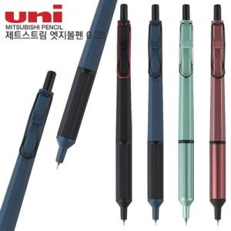

【상세/제작정보】

【인쇄/포장옵션】 | 실크 / 포장불가능

【공급단가】 | 수량 | 20~ | 50~ | 100~ | 300~ | 500~
*VAT별도 | 단가 | 9,600원 | 9,220원 | 8,770원 | 8,550원 | 8,400원

【상품 URL】 | https://www.synergygift.co.kr:443/src/goods_detail.php?gdno=43597

